Var1
1 | Приведите пример супертипа сущности, не имеющего собственных экземпляров.
 | Примером супертипа сущности, не имеющего собственных экземпляров, может быть сущность "Животное". Она сама по себе не используется для создания объектов, но служит для объединения общих характеристик, например, у подтипов "Собака" и "Кошка". Конкретные экземпляры могут существовать только на уровне этих подтипов, а у супертипа "Животное" объектов в базе данных не будет.
2 | Мобильный телефон может находится во взаимоисключающих связях с магазином, если он еще не продан, с пользователем,
 | если он уже куплен, и с сервисом, если он поломан и сдан в ремонт. Как избавиться от взаимоисключающих связей
 | при проектировании БД , хранящей информацию об экземплярах сущности "мобильный телефон"?
 | Добавить сущности телефон новый атрибут в котором будет указан его статус, например "продается" или "куплен"

3 | Составьте диаграмму прецедентов для своего проекта. Дополните ею документацию.

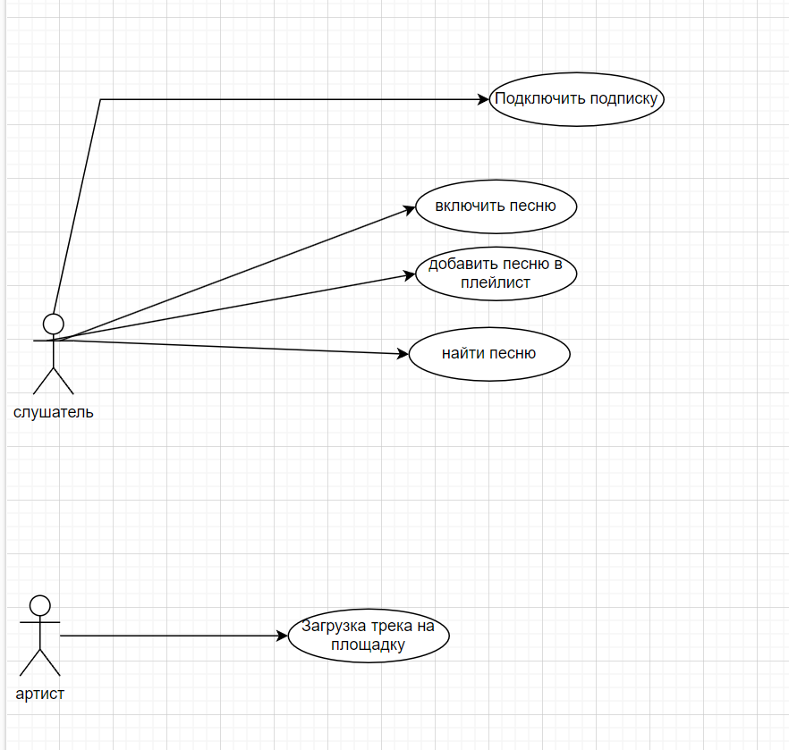

4 | Маша работает в отделе разработки в Департаменте ИТ, в котором также есть отдел тестирования и отдел поддержки. В компании, где работает Маша всего 4 департамента:
 | ИТ, финансы, кадры и маркетинг. Постройте диаграмму объектов для компании, в которой работает Маша.
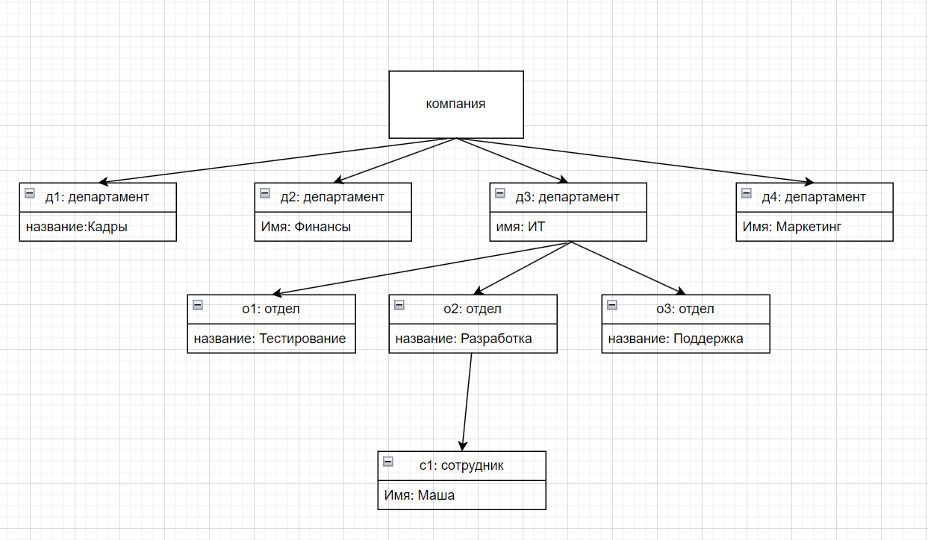

5 | Постройте диаграмы последовательностей и взаимодействия для кофемолки.
 | 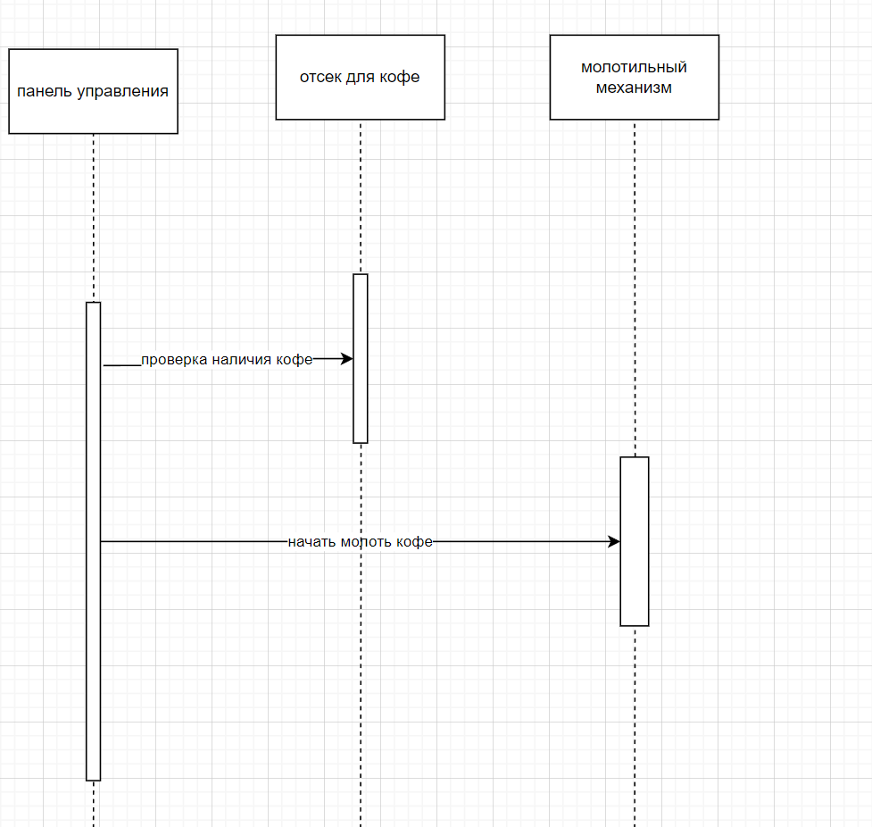 |  |  |  | 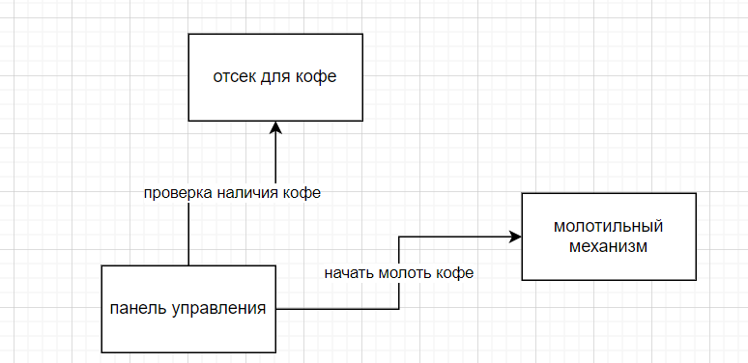

6 | Постройте диаграмму состояния для сдачи на водительские права.
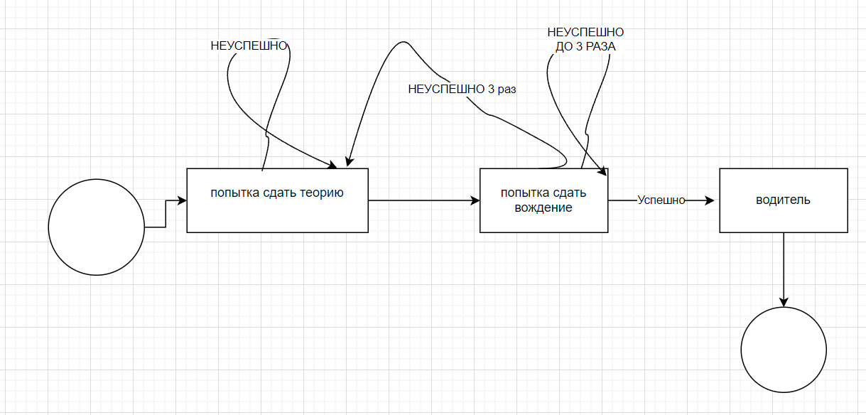

7 | Постройте диаграму активности для покупок продуктов в супермаркете по списку. Предусмотрите хотя бы два действия в параллель на каком-нибудь этапе.
 | вкладка 7

8 | Маша открыла бюро гадания Таро. У нее есть две штатные гадальщицы и 5 онлайн гаданий. Придумайте диаграмму классов для хранения информации о Машином бюро.
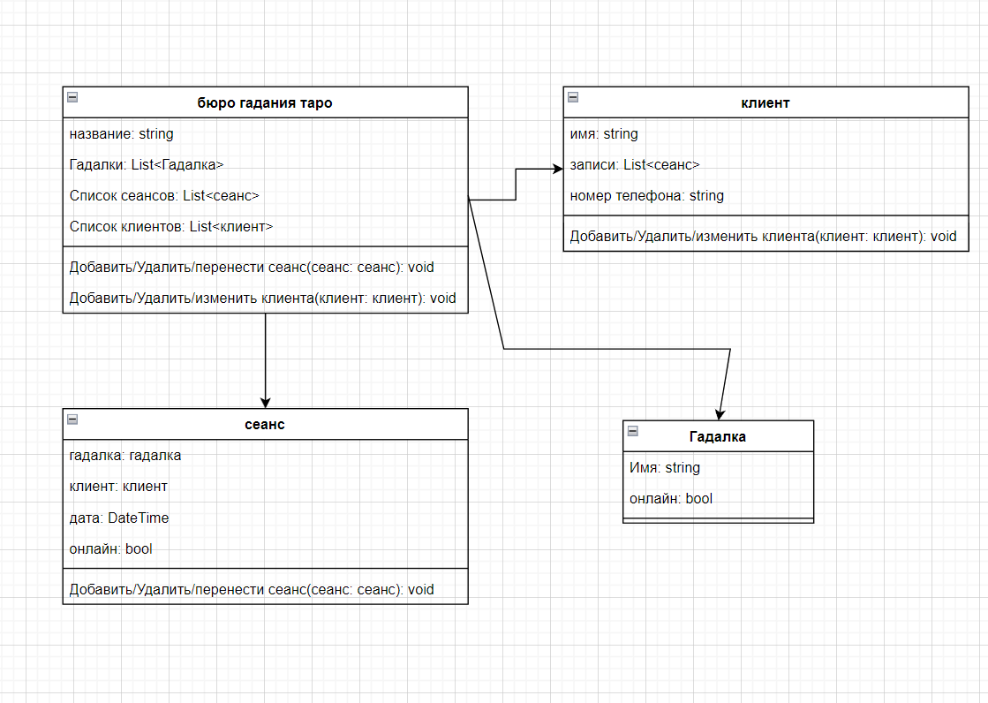

9 | Пусть дана диаграмма классов для водителей автомобилей и транспортных средств.
 | Напишите на языке OCL условие того, что водителю не может быть меньше 18 лет. Также напишите условие того, что автомобиль не может быть старше 30 лет.
 |  | context Driver inv: self.age >= 18 |  | context VEhicle inv: self.age <=30

10 | Для предыдущей задачи перестройте диаграмму классов так, чтобы можно было написать условие того, что категория ТС должна соответствать категории прав.
 | Напишите это условие на OCL.
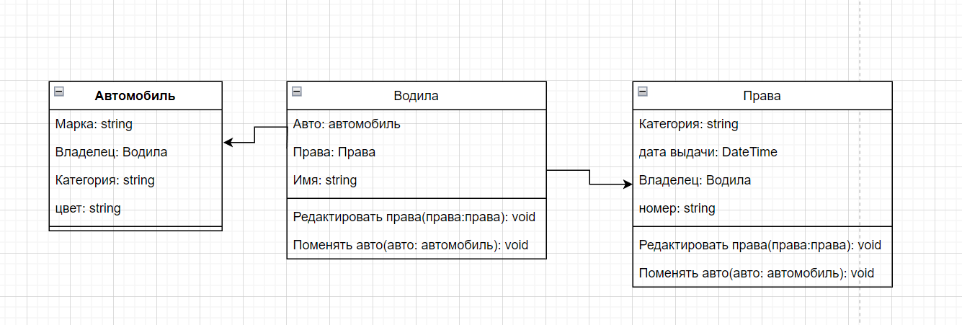

 |  |  | context Водила
 |  |  | inv:self.Права.Категория = self.Автомобиль.Категория

7
